Kontaktinformasjon & trenere
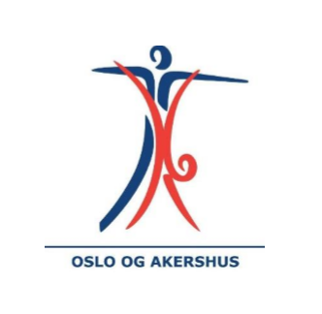
Kretssamling Turn menn 4. juni 2022 |  | Betalingsoversikt
Forening: |  | Antall gymnaster: | Pris per gymnast | Sum
Kontaktperson: |  |  | 200 | 0
Adresse: |  | * fyll inn hvor mange gymnaster dere melder på og "sum" vil oppdatere seg automatisk
Postnummer/ sted
E-mail:
Mobil:

Trener (navn og mail)

Påmeldingen Turn Menn sendes til | turnmenn@vogtk.no
Påmeldingsfrist | 30. Mai 2022

Påmelding Turn Menn


 | Kretssamling Vår 2022

 | Fyll ut skjema under for hver gymnast. Fyll ut allergier om det er nødvendig
 | NB. Alle må ha gyldig konkurranselisens for 2022

Navn på gymnast | Født | Allergier
Ola Nordmann | 2004-04-21

